Och-oczu-i-twarzy_Przyłbica_spa
 |  |  |  |  | baza-nw.ciop.pl
Kalkulator naddatków wymiarowych wynikających stosowania środków ochrony oczu i twarzy
Środki ochrony oczu twarzy
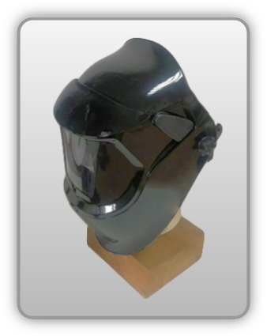 | Przyłbica spawalnicza
Zagrożenia | 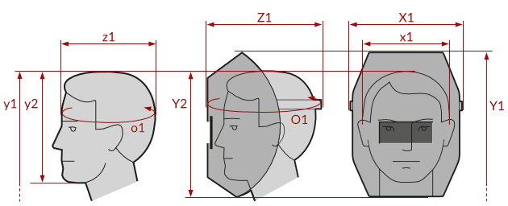
• Mechaniczne • Optyczne • Termiczne

Kalkulator naddatków wymiarowych przyłbicy spawalniczej
Typ NW | miara antropo­metryczna y1, y2, x1, z1, o1 [cm] | wymiar całkowity Y1, Y2, X1, Z1, O1 [cm] |  | wymiar naddatku [cm] |  | przyrost względny [%]
 |  | min | max | min | max | min | max
NW do wysokości ciała człowieka dla Y1 (góra) | 172.0 | 175.5 | 178.2 | 3.5 | 6.2 | 2.0 | 3.6
NW do do wysokości dla Y2 (dół) | 22.0 | 26.6 | 31.0 | 4.6 | 9.0 | 20.9 | 40.9
NW szerokości X1 | 17.6 | 24.0 | 26.6 | 6.4 | 9.0 | 36.4 | 51.1
NW głębokości Z1 | 19.7 | 29.3 | 31.8 | 9.6 | 12.1 | 48.7 | 61.4
NW obwodu O1 | 60.0 | 88.0 | 91.0 | 28.0 | 31.0 | 46.7 | 51.7

Opracowano na podstawie wyników V etapu programu wieloletniego „Poprawa bezpieczeństwa i warunków pracy”, finansowanego w zakresie badań naukowych i prac rozwojowych ze środków Narodowego Centrum Badań i Rozwoju. Projekt I.PB.10: Opracowanie danych do nowego atlasu miar człowieka, związanych ze stosowaniem środków ochrony indywidualnej z uwzględnieniem wybranych parametrów widzenia. Koordynator programu: Centralny Instytut Ochrony Pracy – Państwowy Instytut Badawczy.

